상품제안서
[블루아이디]무선충전 UV살균기BI-DS | 상품코드: F02134

 |  |  |  |  |  |  | 02-412-0044 | www.easy1.co.kr
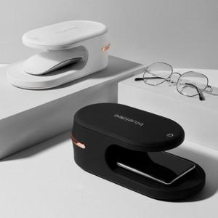 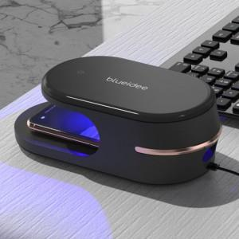 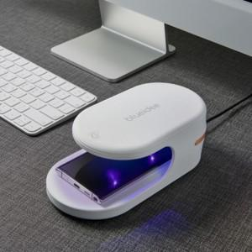

【상세/제작정보】 | 일상을 살균하다

【인쇄/포장옵션】 | 레이저, DTF / 포장지포장

【공급단가】 | 수량 | 50~ | 100~ | 500~ | 1,000~ | 2,000~
*VAT별도 | 단가 | 38,870원 | 38,270원 | 37,370원 | 35,880원 | 34,380원

【상품 URL】 | http://www.easy1.co.kr/src/goods_detail.php?gdno=2134

